상품제안서
송월 뱀부44 220g 호텔수건 2P 풀세트 | 상품코드: S09028

 |  |  |  |  |  |  | 02-713-8555 | www.synergygift.co.kr
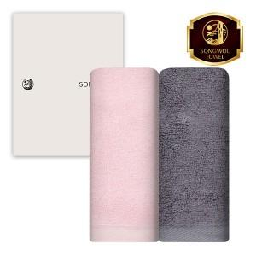

【상세/제작정보】 | <p>※자수인쇄 별도 문의 바랍니다.</p><p>※쇼핑백 구매시 별도 문의 바랍니다.</p>

【인쇄/포장옵션】 | 실크, 자수 / 포장지포장

【공급단가】 | 수량 | 50~ | 100~ | 500~ | 1,000~ | 2,000~
*VAT별도 | 단가 | 12,110원 | 11,460원 | 10,900원 | 10,620원 | 10,430원

【상품 URL】 | https://www.synergygift.co.kr:443/src/goods_detail.php?gdno=7289

